关系图
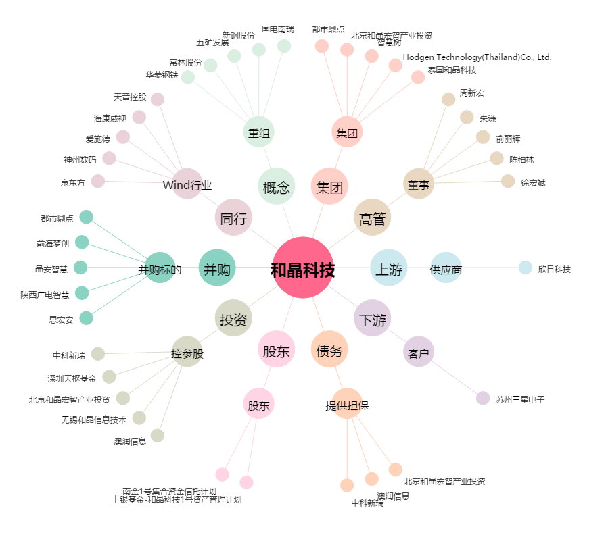
和晶科技[300279.SZ] - 关系概览图

